Criterios Projetos MRV
R03 : 18/02/2021
PROJETOS ENTREGADOS PELA MRV PARA A FORMA
Considerações gerais: • Para fabricação da forma é considerado o projeto do cliente, levando em conta os critérios deste documento. O que não seja solicitado e que não seja parte dos critérios, será considerado conforme o projeto enviado pelo cliente. • Quando os projetos forem enviados numa dimensão diferente a centímetros (milímetros),Forsa realiza a escala dos desenhos, porém não faz nenhum ajuste para fechar dimensões e deixar sem decimais.Forsa não esta autorizada a mudar as casas decimais dos projetos estruturais MRV, as cotas devem contemplar apenas 1 casa decimal. • As dimensoes devem considerar com um decimal. • Quando os projetos contêm duplas informações, deve ser esclarecido pela MRV na mesa técnica. Os cortes e projetos adicionais devem ser avaliados pela equipe técnica da FORSA afim de sanar possíveis dúvidas antes de ser esclarecido com a MRV.
1 | Os projetos enviados pela MRV devem conter mínimo o seguinte:
a. | Somente enviar as plantas ou detalhes que a Forsa deverá considerar na modulaçao da forma de cada projeto.
 | Exemplo> se não precisa ser considerada a planta do PNE ou caixa de máquinas ou da água, não enviar. Se a solicitaçao é só para torre ou bloco, ou somente da platibanda, não enviar outros projetos que não são necessários de acordo com o solicitado, pois gera confusão na execuçao.
b. | Na planta devem ser marcadas as informações das alturas dos peitoris, janelas e vigas. No caso das portas devem marcar a altura quando precisem considerar uma fora dos critérios acordados.
2 | Criterios nos projetos:
a. | Portas para projetos Bloco e Torre.
* | Internas : | Se consideram de 217cm de altura.
* | Acceso ao bloco ou Torre: | Se consideram de 217cm de altura.
* | Area privativa: | Se considera de 212cm de altura
* | Fosso do elevador: | Considerar uma porta de 100cm de largura (centralizada) e 214 cm de altura. Caso precise de uma largura diferente, o cliente deverá enviar a dimensão na solicitaçao.
*Projeto MRV:
 | 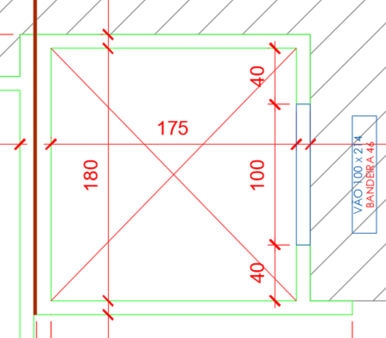 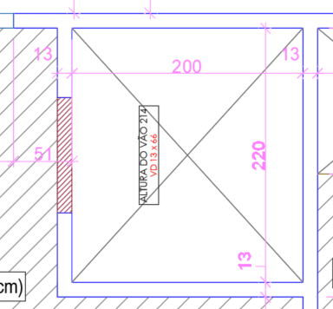
* | Sacadas nas Torres: | Considerar de acordo ao desenho do projeto. Se é necessario fazer como a OF de referenca, deverá ser solicitado no e-mail ou na FUP preenchida pelo cliente.
Exemplos:
 | 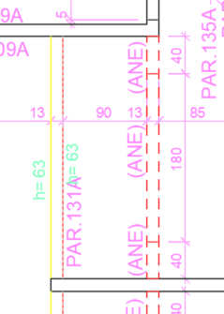 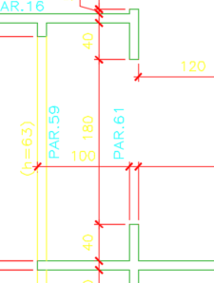 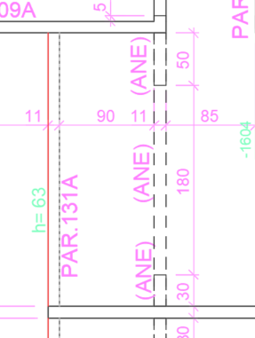
* | Elevador do bloco: | Quando o projeto não considera elevador, deve-se enviar no fosso uma mureta de 120cm de altura, a partir do apto tipo. Para a mureta sempre considerar aproveitamento das peças de platibanda . Ter em conta que a MRV não poderá fazer a concretagem da platibanda sem estas peças, caso estejam sendo feitas no mesmo momento as duas concretagens (concretagen dos apartamentos e da platibanda).
b. | Dutos de ventilação no ponto fixo.
* | Quando o duto de torre ou bloco seja como a imagem 1, deve-se considerar com laje (não vazio) e se está fechado fazer sem a parede da frente e sem viga.
 | Imagem 1 - Exemplo
 | 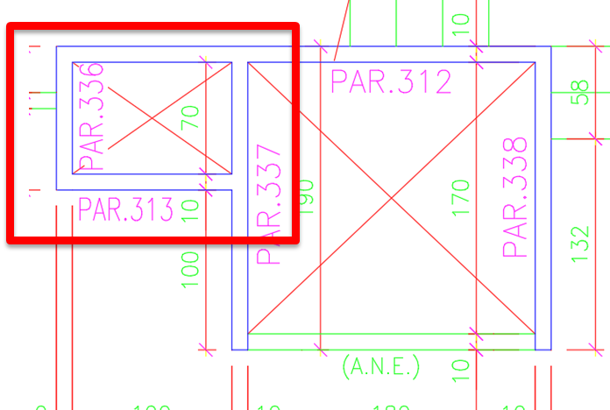 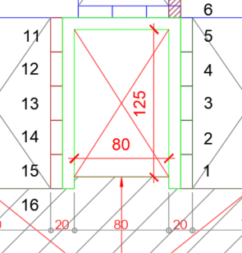
* | Para a torre quando os dutos são como a imagem 2, deve ser feito como o corte, pois sempre deve ter peitoril e viga.
 | Imagem 2 - Exemplo
Corte.
 | 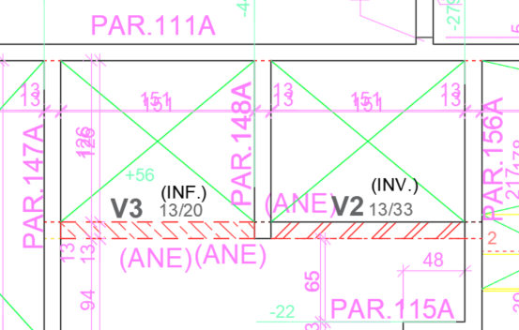 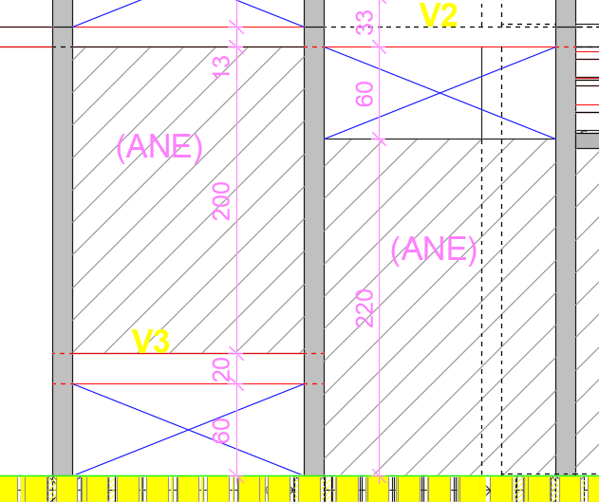
c. | Todo o marcado com as descrições ANE ou PDV (vigas, bandeiras, bonecas, paredes) nos projetos da MRV, não será considerado na fabricação da forma. (para elevador aplica a premisa).
 | 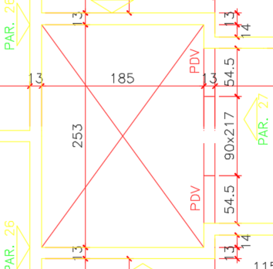 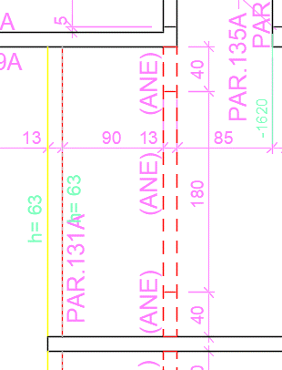
d. | A viga do elevador deve ser de 12cmx40cm para todos os empreendimentos, não esquecer de adotar as premissas de porta do elevador.
e. | Negativos:
* | Alçapão: | Somente se considera nos projetos de adaptação se a espessura da laje muda. Considerar para os projetos novos. Tamanho padrão 90x90
* | Cozinha, banheiro, ponto hall: | Não é considerado nos projetos da forma, nem em jogos novos, nem adaptados.
* | Janelas platibanda
 | *Jogo novo : | Considerar sempre de largura de 80 x 20cm de altura e peitoril de 10cm e localização como a imagem.
 | *Jogo adaptado: | Considerar sempre de largura 80 x 20cm de altura e peitoril de 10cm e localização como a imagem. Se na OF de referência as dimensões de negativo estão iguais se adaptam se não estão iguais se enviam novos.
 |  | 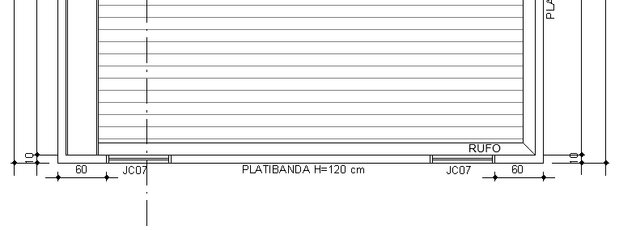
* | Somente são considerados os negativos das janelas da escada no caso que aplique. Os projetos enviados pela MRV mostram todos os negativos. Por tanto se precisam algum deve ser informado no e-mail da solicitaçao.
f. | Friso só na fachada para marcar a parte superior da laje:
* | Painel de ciclo de 10cm | Com perfil extrudado FAS025
* | Painel de ciclo maior a 10cm | Com FDC 114.
* | Formas Gang | Com FDC 114 na parte inferior do painel da parede.
g. | Barrilete e caixa da agua.
* | A configuração, a sequência de concretagem, o friso e definição técnica é feita pela Forsa, pois deve ser de acordo ao melhor aproveitamento da forma, da adaptabilidade e do ótimo funcionamento do sistema de segurança ou trepante. Em caso de aproveitamento da forma dos apartamentos para a execução do barrilete a MRV deverá informar.
3 | Adaptação – Retrabalho em obra
a. | Os acessórios devem considerar furos slot ou flauta
b. | O aço pode ser parafusado e cortado na obra pela MRV
c. | O alumínio só pode ser parafusado, furado, retirada da dilatação e fresado na obra pela MRV

 | Mesa técnica: | Reuniao programada pela FORSA para revisao das solicitacoes MRV, com o objetivo de esclarecer todas as dúvidas e minimizar os reprocessos da informaçao. Esssa reunião deve ser sucinta apenas para retirar as dúvidas referentes ao projeto.
 | Email (Solicitaçao FUP MRV) | No primeiro periodo as solicitacoes da MRv serao realizadas pelo email, e logo depois sera realizadas pelo Sistema Sio da Forsa atraves da FUP MRV. Desde que os preenchimentos do sistema FORSA estejam de acordo com a solicitação feita pela MRV
3 | Lista de peças - Informação após modulação
a. | Para as listas de peças FORSA precisamos que esteja indicado claramente quaisa são as listas de peças aproveitadas e quais são as listas de peças utilizadas, se possível manter a seguinte configuração de lista de peças: * Lista de peças de Sistema de segurança e Acessórios: Lista de peças Novas; Lista de peças Utilizadas; Lista Total do Jogo; * Lista de peças de Aluminio: Lista de peças Utilizadas; Lista de peças Novas; Lista total do jogo; * Lista de peças da Escada: Lista de peças Novas, Lista de peças Utilizadas; Lista total da Escada, Lista do sistema de segurança referente a escada;
b. | Caso a adaptação tenha mais de uma ordem de referência, favor criar apenas uma lista de utilizados e no campo observação indicar qual of de referência será utilizada.
c. | Precisamos que as listas da FORSA venham padronizadas com as siglas das peças e não com a nomenclatura completa, pois cada projetista forsa utiliza uma nomenclatura diferente.
d. | Os títulos das lista devem estar claros sobre ao que se referem
e. | Para todas as solicitações de adaptação da MRV precisamos que nas listas tenham a informação do total aproveitado do jogo origem em percentual e a informação da área total aproveitada e adquirida.

Escadas
R03 : 18/02/2021
ESCADAS MRV
Considerações gerais: • Como alguns dos projetos das escadas da MRV, em altura contêm mais de um decimal (no desenho real, não na cota) e contém informações não necessárias pela FORSA, será realizado o seguinte: ( Considerar como acordado em reunião a cota das dimensões com 1 casa decimal)
1 | Solicitaçao
a. | No e-mail da solicitaçao o cliente deve especificar se a escada será:
* | Patamar e jacaré | Aplica para bloco e torre.
* | Monolítica | 100% concreto Aplica para bloco e torre.
b. | Se o projeto precisa considerar caixa de máquinas ou barrilete deve ser solicitado no e-mail.
 | Caso o cliente não espeficique, será considerado como o projeto.
2 | Altura dos degraus
a. | Se as alturas dos degraus contem mais de um decimal em sua dimensão real, vai ter ao final uma diferença, esta será considerada assim:
* | Nas escadas do bloco (forma em "C" ou "L"): | diferença no último degrau.
* | Nas escadas da torre (escada reta): | diferença no primer (inicio) degrau.
* | Nas escadas do torre (forma em "C" ou "L"): | diferença no priemer (inicio) degrau.
* | A tolerancia total para MRV nas escadas é até 1cm, somente acima deste valor a Forsa realizará a consulta.Favor informar configuração no PDF da proposta.
3 | Janelas Escada
 | Jogo novo | Se consideram moduladas.
 | Jogo adaptação | Se consideram de acordo ao enviado na OF de referência (modulada ou como negativo).
4 | Detalhes
a. | No caso de ser monolítica a Forsa sempre envia o degrau com o chanfro para desforma.
b. | No corte para escadas das torres com junta de controle, será considerada com continuidade como a imagem 2 :
 | 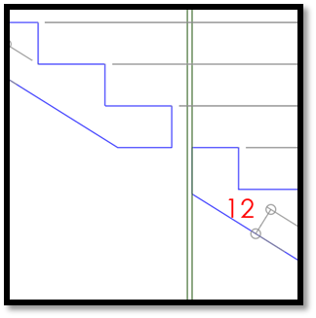 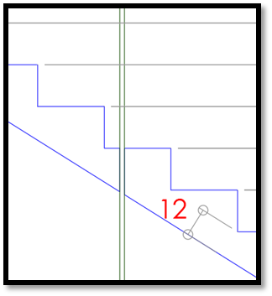
5 | Adaptações
a. | No caso de uma adaptação especificar no e-mail da solicitaçao, o que precisa que seja considerado igual à OF de referência. Pode solicitar uma opção ou todas. As que precise para o projeto.
 | Levar em conta que, quando se fala de: | Se refere a:
* | Escada | compreende os degraus, patamares, e peitoril do último pavimento
* | Fosso do elevador | bonecas, vigas - adotar sempre o padrão definido na aba "criterios projetos MRV".
* | Fosso da escada | localização das janelas

6 | Para projetos da escada
Para não termos problemas com o encaixe das nossas solicitações, foram definidas algumas premissas.
a. | Definição de qual canto será adotado no encontro da escada com a porta/janelão da sala.
Quando o projeto tiver “boneca” a FORSA irá adotar um canto de 15cm no sentido vertical.

b. | Quando não tiver boneca o canto adotado será de 10cm no sentido vertical

c. | Quando a boneca for maior que 15cm o canto vai ser na dimensão da boneca.
 | Quando as dimensões dos projetos não forem ajustadas a estas premissas informaremos no corpo do e-mail qual deverá ser o canto adotado.
d. | Contorno de modulação considerado pela FORSA para os tipos de Escada MRV
Para as solicitações de escada deverão ser consideradas todas as variações de pavimentos que ocorrem nas linhas demarcadas. Para as solicitações de adaptação de escada considerar todas as peças de modulação existentes na região demarcada da obra origem.
* | Escada para blocos sem Elevador

 | Para as solicitações de escada a FORSA irá considerar a modulação até a demarcação de linha verde. Considerando Painel Parede ( FM), Canto Laje ( EQL) e Aparaconcreto ( CPBL). As laje ( FL) deverão ser considerados até a demarcação verde, para os demais espaços serão considerados modulação da MRV. Não esquecer de adotar premissa da mureta de 1,20
* | Escada para blocos com Viga redutora do Elevador

 | Para as solicitações de escada a FORSA irá considerar a modulação até a demarcação de linha verde. Considerando Painel Parede (FM), Canto Laje (EQL), modulação da viga (CP) e aparaconcreto (CPBL) As laje ( FL) deverão ser considerados até a demarcação verde, para os demais espaços serão considerados modulação da MRV. A viga do elevador deve ser de 12cmx40cm para todos os empreendimentos, não esquecer de adotar as premissas de porta do elevador.
* | Escada com viga redutora para o Elevador e Viga da porta do Elevador

 | Para as solicitações de escada a FORSA irá considerar a modulação até a demarcação de linha verde. Considerando Painel Parede (FM), Canto Laje (EQL), modulação das vigas (CP). As laje ( FL) deverão ser considerados até a demarcação verde, para os demais espaços serão considerados modulação da MRV.A viga do elevador deve ser de 12cmx40cm para todos os empreendimentos, não esquecer de adotar as premissas de porta do elevador.
e. | Sistema de segurança
* | Para as solicitações de adaptação considerar a adaptação do sistema de segurança da OF de referência da região demarcada e realizar as adaptações necessárias.

 | Deverá ser considerado sistema de segurança para as linhas demarcadas em azul para todos os tipos de escada. Não será necessário envio de modulação prévia da MRV, pois a região onde o sistema de segurança será fixado já está sendo modulado pela FORSA conforme indicado no item anterior.
* | Para as solicitações cuja a OF de referência tenha estrutura diferente da utilizada pela MRV (Externo: Painel Parede, Painel complemento e Painel de ciclo; Interno: Painel Parede e Canto Laje) iremos adotar configuração padrão e a informação de mudança de escopo deve vir informada em ATA. Se a MRV resolver adotar configuração antiga, será informado no e-mail de solicitação.
f. | Considerar fechamento da cobertura e modulação da casa de máquinas do elevador, quando seja solicitado pelo cliente no e-mail. Considerar fechamento da cobertura sempre e a casa de máquinas quando a MRV solicitar por e-mail.
g. | Toda alteração de adaptação deverá ser otimizada utilizando todas as peças disponíveis na OF de referência para a região adotada, ou seja, caso não ocorra modificação entre os projetos deverão ser adotadas a mesma configuração do projeto origem.
h. | Observações adicionais :
* | Forsa não irá enviar peças de janelas e portas das regiões da sala e porta de entrada (fechamentos verticais e horizontais), estas devem ser moduladas pela MRV.
* | O sistema de segurança das delimitações marcadas de vermelho será de responsabilidade da MRV.
* | MRV receberá lista de peças dos projetos da escada separada em utilizados e novos, e projetos contendo todas as variações indicadas nos itens anteriores.As listas de projetos devem contemplar alumínio e sistema de segurança e deve estar claro quais são as listas de peças novas e quais são as listas de peças adaptadas.
* | Forsa irá indicar nos projetos as peças novas e utilizadas separadas por cor.
* | Qualquer outra solicitação que fuja ao escopo firmado, MRV deverá indicar no momento da solicitação junto ao envio dos projetos.
7 | casa de máquinas
a. | Caso a solicitação contemple casa de máquinas adotar a mesma abertura de porta do fosso, porta de 1,0m ( mantendo o mesmo posicionamento da abertura do fosso do elevador); a altura da porta será até a laje da casa de máquinas

DEFINIÇÕES PARA LISTAS MRV
R03 : 18/02/2021
DEFINIÇÕES PARA LISTAS MRV
 | Considerações gerais: Forsa trabalhará para todas as listas de aluminio, com os furos e as fresas projetados nos cortes que foram entregues na missão do ano 2019 "CORTES PARA PLUS MRV", tendo em conta os pés direito que a MRV tem atualmente na suas obras (253,263, 273, 283 cm), considerando sempre como padrão a espessura de laje de 10 cm, com alinhamento na fachada feito com painel de ciclo de 10 cm de altura. Se tiver mudanças na espessura da laje e não for informado o nivel onde trabalhará a peça, será considerada como padrão a laje de 10 cm e o painel de ciclo de 10 cm. Os cortes que foram compartilhados com a MRV não tem os pés direitos (250, 260, 270, 280 cm), caso sejam necessarios tem que ser criados com o apoio da MRV, pois até agora nao temos solicitacoes de listas com esses pés direitos.
 | Tudo o que esteja fora da configuração padrão dos cortes compartilhados com a MRV, será enviado acorde com as premissas de fabricação padrão Forsa e será responsabilidade da MRV fazer os retrabalhos na obra.
PREMISSAS
1 | Para as peças que não começam no nível 0,0 e que não seja especificada a altura (posição da peça em altura), caso vigas ou detalhes especiais, bandeiras, EQM´s, CPA´s, CPC, CPCD, CPE´s, TV´s de janelas, FM´s, FME´s de altura não padrão, serão enviadas com perfurações padrão Forsa: desde o chão 15, 30, 30, 30, etc... e o cliente realizará os ajustes necessários na obra.
a. | As peças das listas são separadas por família e nomeadas de acordo com o arquivo compartilhado com a MRV “nomenclatura atualizada Dx-Para FORSAxMRV mayo 29-2020 R0” tendo as seguintes considerações: Favor enviar arquivo para análise
a1. | As peças da família de parede como FM, FMR, TV, TVLLI, TVLLE, TVD, EQM, FMA, FMD, FMV serão consideradas com furos e fresas padrão da Forsa para cada pé direito desde o nível 0,0 (desde o chão 15,30,30,30...).
a2. | As peças da família de laje como: CP, CPE, CPA, CPAT, CPC, CPCD (painel de ciclo), EQM, EQMT, são consideradas abaixo do painel de ciclo padrão de 10 cm (espessura de laje padrão 10 cm) com os furos e as fresas definidas para cada pé direito. Os CPBL sempre serão considerados padrão Forsa. Os EQM ou CPA que ficam na beira de laje deverá ter na observacao o nome CPBL para que seja fabricado como beira de laje (ver imagen 1), caso nao seja confirmado, será fabricado como um EQM padrão (imagen 2).
 | EQM como CPBL - imagem 1
 | 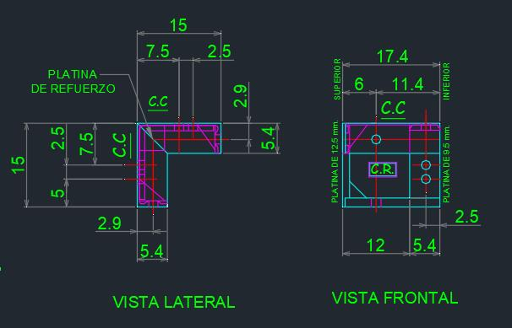
 | EQM padrão - Imagem 2
 | 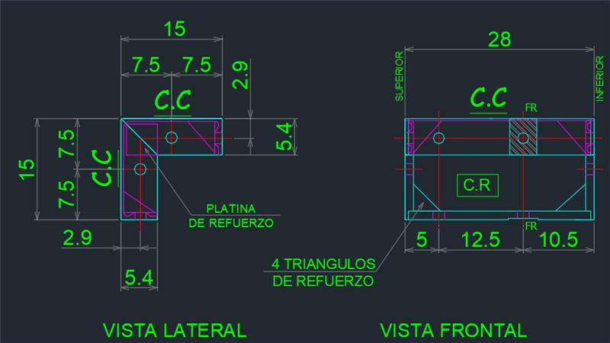
a3. | As peças da família de canto laje como: EQL, EQLI, EQLE são consideradas abaixo da laje padrão de 10 cm com os furos e as fresas definidas para cada pé direito.
a4. | Quando uma peça é solicitada como EQL com 3 dimensões, pode ser EQLI ou EQLE, por favor sempre fazer o pedido com a nomenclatura correta para poder ser fabricada.
 | EQLI | EQLE
 | 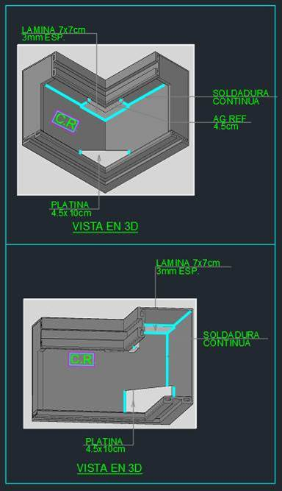
a5. | Quando se solicita um canto como CPA, deve ter 3 dimensões, caso seja solicitado somente com duas será orçado e fabricado como CP padrão.
2 | Tendo em conta o anterior, a MRV nas solicitações das listas terá que informar qual o pé-direito e a espessura de parede e laje e o material (ALUM ou PLUS), para que Forsa possa fabricar conforme ao corte e se as listas tem o não OF de referência. Todo o que seja solicitado com o # antes do nome é considerado PLUS e todo o que nao tenha o # é alum.
3 | A MRV enviará a lista sempre em quantidade par e a FORSA somente considerará em quantidade ímpar aquelas peças com altura 120, 180 e 210 cm, que não considerem tampas nem algum detalhe especial como AG ou friso no inicio ou fin da peça, pois a peça pode ser girada. Se a MRV precisa uma peça em quantidade ímpar e não I/D, deverá enviar o detalhe do que tem que ser fabricado; caso contrario será duplicada a quantidade solicitada e será I/D.
4 | Os cantos de altura 180 e 210 são fabricados com 2AG horizontal, na parte inferior e superior da peça. Os complementos destas peças para completar a altura do pé direito serão fabricados somente com AG inferior. Para todos os demais cantos será fabricado com platina inferior e superior (EQM padrao da imagem 2 do ponto a2).
 | EQMT- CPAT com AG inferior
 | 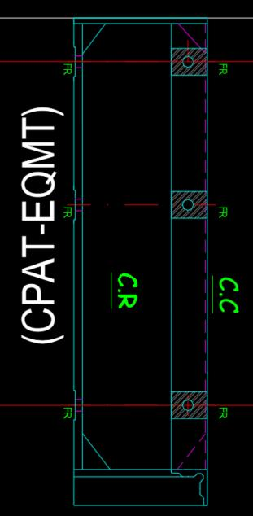
5 | Se a peça solicitada pela MRV na descrição é uma peça especial exemplo FME, CPE etc. mas nas observações não é especificado o que é especial, enviando uma imagem com as dimensões e a localização do detalhe, exemplo: furos adicionais, fresas, furos na cara do contacto, platina ancha, etc. as peças serão fabricadas de acordo com o padrão estabelecido pela Forsa e os detalhes especiais o cliente deve fazer na obra. Para as peças especiais favor atentar as observações informadas na lista, pode ser dimensões de nagativo ou altura diferente da peça ( não mais altura 0,00)
6 | Para os CPE especiais com negativo (seja solcitado nas bservações ou no nome da peça), o negativo sempre será considerado de 5 x 10 cm para a parada de concretagem. Caso o negativo seja diferente tem que ser informado na lista enviada pela MRV do contraio será fabricado de 5 x 10 de alto.
7 | As pecas que consideram tampa ou negativo como: EQL, EQLI, EQLE, EQMT, CPAT, TNV, TNVD, nos cálculos das áreas a MRV deve considerar todas as caras que ficam em contato com o concreto:
TNV
TNH
 | 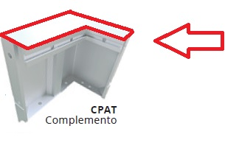 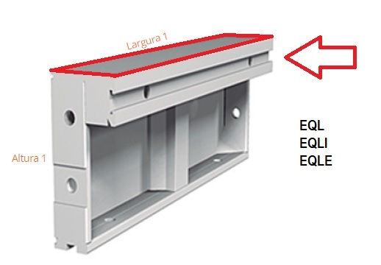 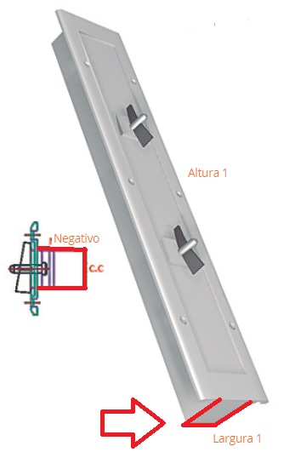 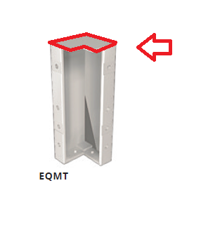
8 | As peças painéis de ciclo que tiver friso (CPCD) deve ter um valor adicional pelo friso, o valor será revisado com a MRV. Já revisado
9 | As peças que sejam solicitadas com observações iguais as da Forsa omitindo algum detalhe não informado, serão fabricadas do mesmo jeito que a Forsa tem fabricado para todas as modulações feitas com essa observação, se por algum motivo a peça tinha que ser diferente o ajuste deve ser feito pela MRV na obra.
10 | As pecas CPC ou CPCD que tem 3 dimensões são consideradas como CPA ou CPA+DS (com friso) pois são cantos e nas observações terão a nomenclatura CPC ou CPCD para que sejam consideradas como painel de ciclo. Todo CPA+DS será painel de ciclo com friso.
11 | As peças que tiverem altura 120 CM ou que sejam especificadas como platibanda, barrilete ou caixa, serão consideradas ALUM. Todo o demais será considerado PLUS se é o material solicitado para a lista. Esta consideração deve ser feita apenas para FM, caso seja um FMR seguir o tipo de forma da solicitação, ou seja, se a lista é plus a FMR será plus, se a lista é alum a FMR será alum.
12 | Quando a MRV solicita pecas de escada tem que informar sempre uma OF de referência para que possam ser fabricadas. Item referente a solicitação de lista de peças da escada.
13 | As peças que sejam solicitadas com PCC deverão ser enviados os detalhes da localização para ser feito, caso não seja enviado, não será feita pela Forsa e deverá ser feita pelo cliente na obra.
14 | Os furos das platinas horizontales e verticales das pecas painel de ciclo serão sempre padrão Forsa.
15 | Quando uma peca seja solicitada com dil 2.5 será fabricada como a seguinte imagem, favor sempre informar se a peca deve considerar o AG lateral ou não, se o AG não é solicitado nas observações não será considerado.
 | 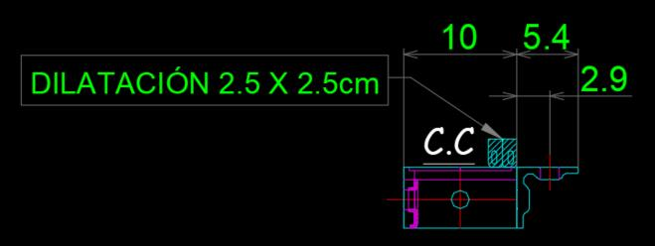
16 | Todas as solicitações feitas pela MRV pelo pessoal da obra ou pessoal de suprimentos, tem que ser informado para Diana Cárdenas, Catalina Gutierrez, Luz Casas, Mauricio Boccuzzi, Filipe Dos Santos e Danilo Pereira de Lima da Forsa, pois são as pessoas encarregadas da atenção ao cliente, programar e fazer as propostas de listagens. Favor criar um grupo de e-mail para facilitar a comunicação

Sistemas de segurança

R03: 18/02/2021
DEFINIÇÕES PARA ACCESORIOS MRV
Considerações gerais:
a. | Para as solicitações de sistema de segurança novos a Forsa poderá fazer os orçamentos sem OF de referência (quando não tiver) mas quando tiver favor informar, e quando seja enviado o pedido comercial para ser fabricado, a MRV tem que enviar a localização dos pontos das gravatas em planta para que a Forsa possa modular o sistema de segurança e por exemplo saber a dimensão dos tubos das linhas de vida que são de dimensões precisas.
b. | Todas as peças que serão enviadas como padrão Forsa são as que ficam nas imagens nos quadros inferiores, tendo em conta somente os pés direitos 253, 263, 273 e 283 cm, com perfuração flauta. Não são consideradas os pés direitos 250, 260, 270 e 280 cm que não são solicitados normalmente. Caso precisar incluir a Forsa devera revisar novamente as imagens. Todas as demais pecas que não estão nas imagens são peças especiais, por tanto precisam uma OF de referência ou as informações solicitadas no arquivo “LISTA DE ACESSORIOS FORSA R03” para ser fabricadas. No caso que a MRV precisar uma fabricação diferente dos critérios padrão deverão informar na solicitação inicial ou se precisar fazer ajustes na obra para compatibilização estas deverão ser feitas pelo cliente no local.
c. | Para as peças que vão localizadas nas bandeiras ter em conta os critérios já combinados com a MRV para as alturas padrão das janelas e portas (informados na aba critérios projeto MRV) do arquivo premissas Projetos MRV R02.
d. | As peças padrão do sistema de segurança com perfuração flauta terão que ser consideradas pela Forsa, para todos os tipos de solicitações da MRV: PV´s, jogos novos e adaptações, caso precisar algum retrabalho o cliente deve fazer na obra.
e. | Para todos os PV´s deverá ser tida em conta as informações solicitadas para as pecas especiais no arquivo “LISTA DE ACESSORIOS FORSA R03”
PREMISSAS
1 | PASARELA STD 6X4 BR + POSTE: Considerando sempre como padrão
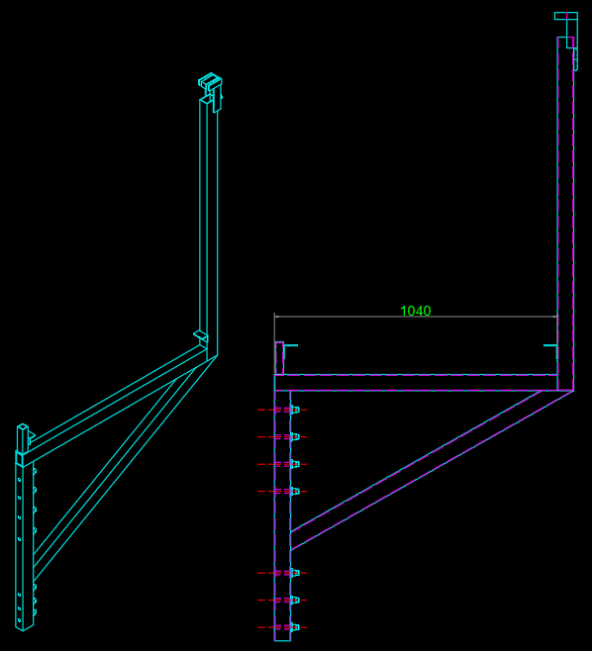

2 | PASARELA STD 6X4 BR SIN POSTE: Considerando sempre como padrão
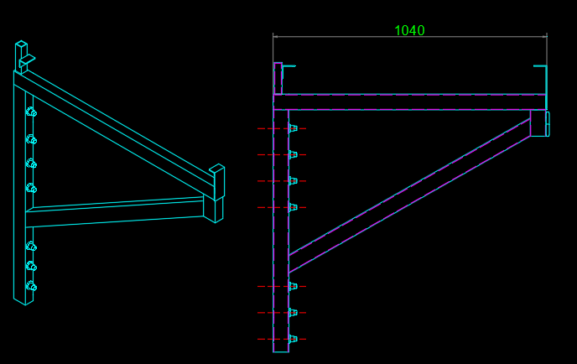

3 | PASARELA STD 6X4 BR + POSTE CIERRE: Considerando sempre como padrão
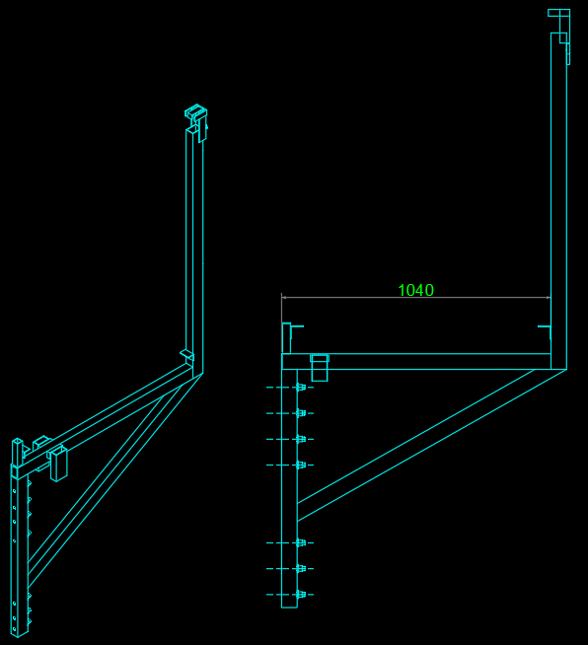

4 | SOPORTE LINEA DE VIDA - TIPO 1 + POSTE: Considerando sempre como padrão
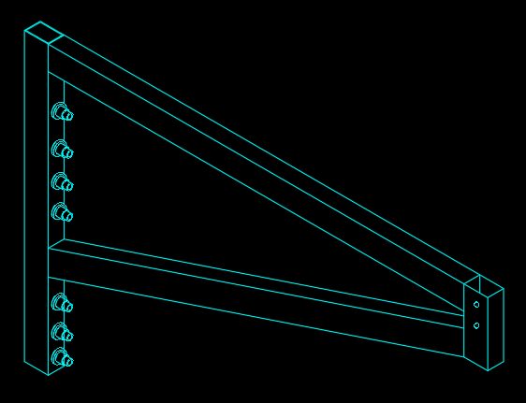
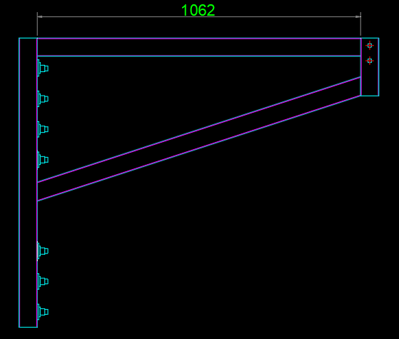

5 | SOPORTE LINEA DE VIDA MONOBRAZO EXTERIOR (IZQ - DER) + POSTE: Considerando sempre como padrão
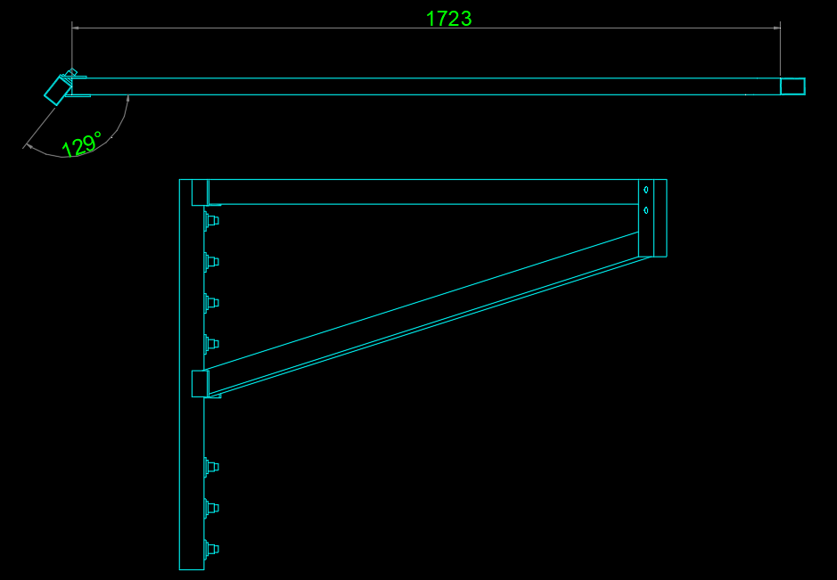
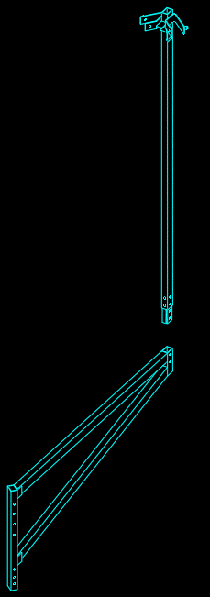

6 | SOPORTE LINEA DE VIDA MONOBRAZO INTERNA (IZQ - DER)+ POSTE: Considerando sempre como padrão
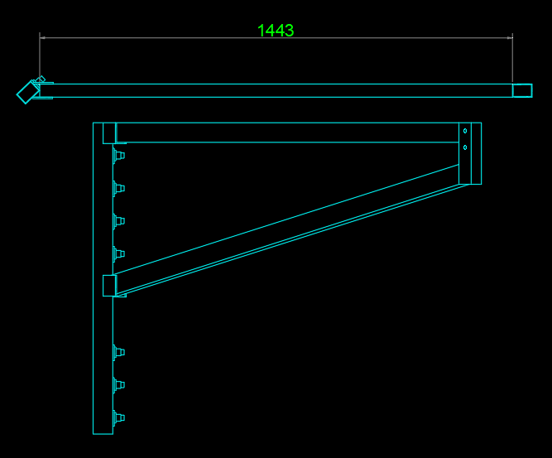
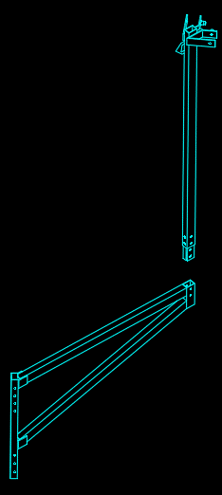

7 | COMPLEMENTO DINTEL | COMPDT TIPO 4: Considerando sempre como padrão
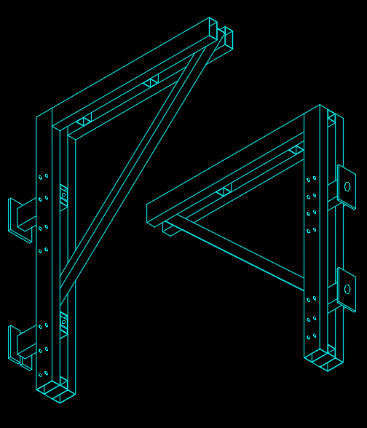

8 | COMPLEMENTO DINTEL | COMPDT TIPO 1: Considerando sempre como padrão

9 | SOPORTE P/TUBO MURO: : Considerando sempre como padrão

10 | SOPORTE P/TUBO ALUM | Fijacion formaleta Alum + Cap

11 | SOPORTE P/TUBO PLUS | Fijacion formaleta plus + cap 5.4

